雪地靴资料
询价人员：刘蓬连 | 开始询价日期： 2020 年 9 月 5 日 |  |  |  | 询价汇总日期 2020 年 9 月 日
产品图片 | 细节描述 | 产品尺寸表 | 是否要打样 | 有/无LOGO | 订单数量（双） | 备注
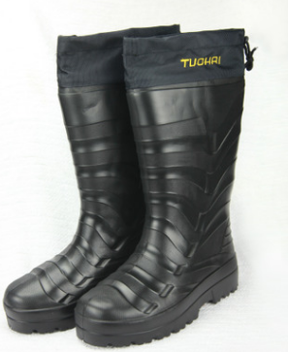 | 雪地靴 1、PU加绒雨靴 2、鞋底橡胶+鞋筒为PU， 3、内里为涤纶羊羔绒+鞋垫 4、鞋底厚 5、鞋头防刺（最好防砸） 6、鞋口需要收傅 | 1、41-46码 2、42码规格： 长42CM,*高40CM*宽12CM | 需要送样 | 有LOGO | 1000双，2000双， 5000双，10000双 | 可以订制吗？
公司/联系人/电话/微信/QQ/地址 | 报价情况 | 图片 | 调样情况 | 规格/重量 | 工厂图片/视频/设备/技术 | 工厂人员数量 | 备注

原样图片
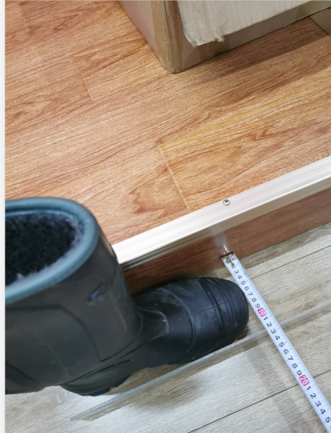
图1
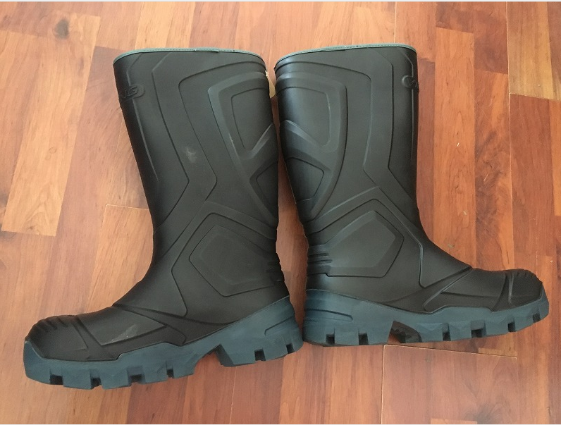

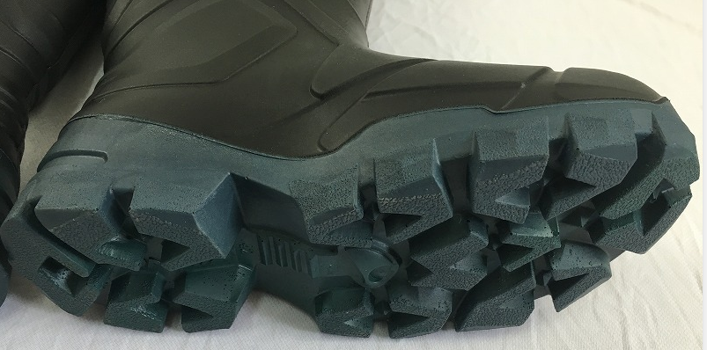

图2 |  | 图3
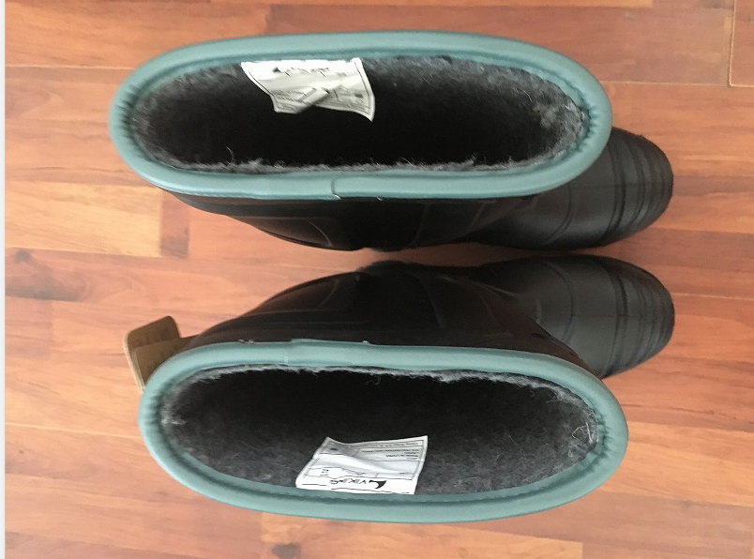
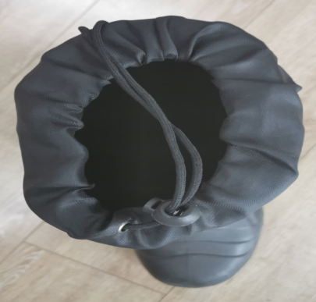

 | 鞋口需要收傅

 | 鞋口照图3

42码高40CM
 | 42码长42CM
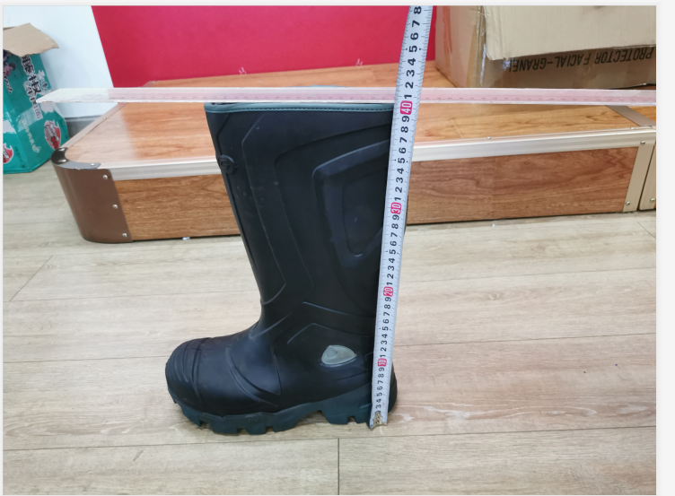
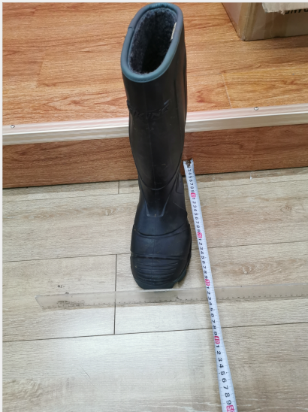

42码 宽12CM

